Sheet1
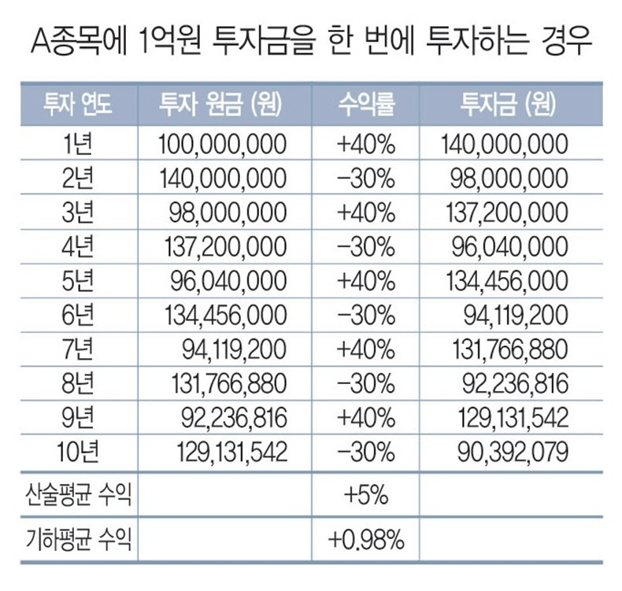
투자 연도 | 원금 (원) | 수익률 | 투자금 (원)
1년 | 1,000,000 | 40% | 1,400,000 | 140%
2년 | 1,400,000 | -30% | 980,000 | 70%
3년 | 980,000 | 40% | 1,372,000 | 140%
4년 | 1,372,000 | -30% | 960,400 | 70%
5년 | 960,400 | 40% | 1,344,560 | 140%
6년 | 1,344,560 | -30% | 941,192 | 70%
7년 | 941,192 | 40% | 1,317,669 | 140%
8년 | 1,317,669 | -30% | 922,368 | 70%
9년 | 922,368 | 40% | 1,291,315 | 140%
10년 | 1,291,315 | -30% | 903,921 | 70%
산술평균 |  | 5.000%
기하평균 |  | 0.990% |  | 0.990%
 |  |  | 1,000,000
 |  | 2% | 1,020,000 | 102%
 |  | -2% | 999,600 | 98%
 |  | -7% | 929,628 | 93%
 |  | 7% | 994,702 | 107%
 |  | 5% | 1,044,437 | 105%
 |  | 8% | 1,127,992 | 108%
 |  | 2% | 1,150,552 | 102% |  | 903,469
 |  | -9% | 1,047,002 | 91%
 |  | -3% | 1,015,592 | 97%
 |  | 5% | 1,066,372 | 105%
 |  | 8% | 1,151,681 | 108%
 |  | 2% | 1,174,715 | 102%

 |  |  |  | 1.351% | 1.351%

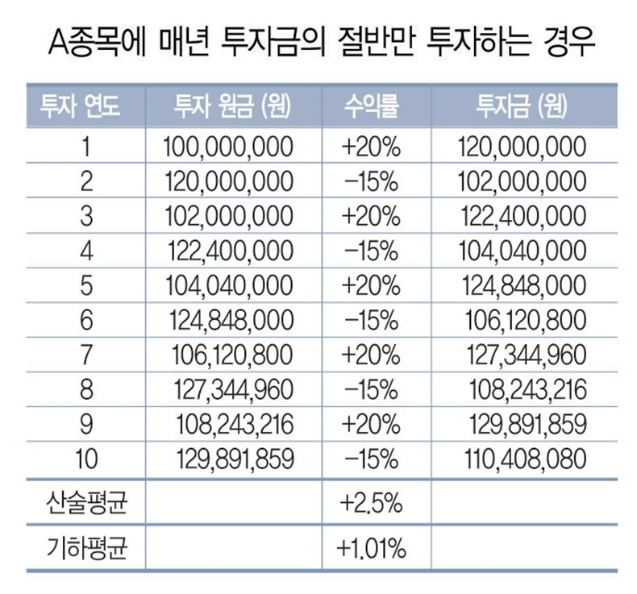
투자 연도 | 원금 (원) | 수익률 | 투자금 (원)
1년 | 1,000,000 | 20% | 1,200,000 | 120%
2년 | 1,200,000 | -15% | 1,020,000 | 85%
3년 | 1,020,000 | 20% | 1,224,000 | 120%
4년 | 1,224,000 | -15% | 1,040,400 | 85%
5년 | 1,040,400 | 20% | 1,248,480 | 120%
6년 | 1,248,480 | -15% | 1,061,208 | 85%
7년 | 1,061,208 | 20% | 1,273,450 | 120%
8년 | 1,273,450 | -15% | 1,082,432 | 85%
9년 | 1,082,432 | 20% | 1,298,919 | 120%
10년 | 1,298,919 | -15% | 1,104,081 | 85%
산술평균 |  | 2.50%
기하평균 |  | 1.01%

 |  |  | 1,105,716

